关系图
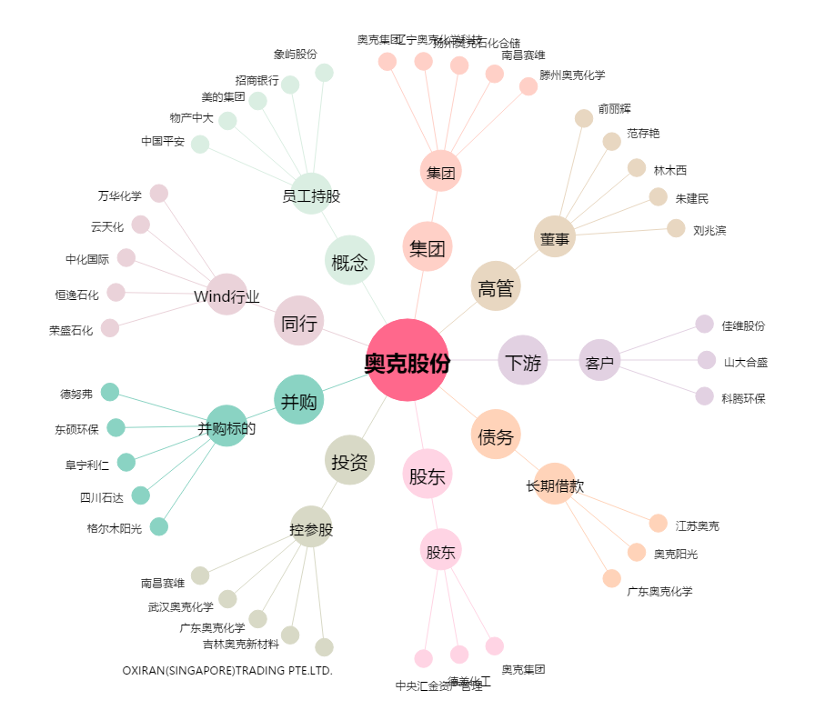
奥克股份[300082.SZ] - 关系概览图

